2019_01_data
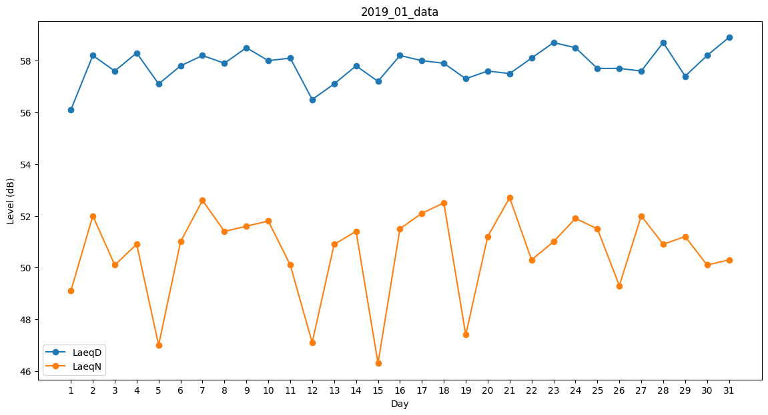
Day | LaeqD | LaeqN
1 | 56.1 | 49.1
2 | 58.2 | 52
3 | 57.6 | 50.1
4 | 58.3 | 50.9
5 | 57.1 | 47
6 | 57.8 | 51
7 | 58.2 | 52.6
8 | 57.9 | 51.4
9 | 58.5 | 51.6
10 | 58 | 51.8
11 | 58.1 | 50.1
12 | 56.5 | 47.1
13 | 57.1 | 50.9
14 | 57.8 | 51.4
15 | 57.2 | 46.3
16 | 58.2 | 51.5
17 | 58 | 52.1
18 | 57.9 | 52.5
19 | 57.3 | 47.4
20 | 57.6 | 51.2
21 | 57.5 | 52.7
22 | 58.1 | 50.3
23 | 58.7 | 51
24 | 58.5 | 51.9
25 | 57.7 | 51.5
26 | 57.7 | 49.3
27 | 57.6 | 52
28 | 58.7 | 50.9
29 | 57.4 | 51.2
30 | 58.2 | 50.1
31 | 58.9 | 50.3

